Compounds
CID | IUPAC Name | Molecular Formula | Molecular Weight (g/mol) | SMILES | InChI | structure_pubchem | structure_smiles | structure_inchi | paper_count | patent_count | paper_pubdate | paper_doi | patent_pubdate | patent_url
23932 | molybdenum | Mo | 95.95 | [Mo] | InChI=1S/Mo |  | 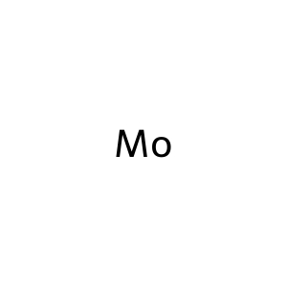 |  | 10335 | 377700 | 2025-12-01 | 10.1080/21505594.2025.2474185 | 2025-09-15 | CN-120794678-A
 |  |  |  |  |  |  |  |  |  |  | 2025-11-01 | 10.1016/j.talanta.2025.128215 | 2025-09-10 | CN-120758824-A
 |  |  |  |  |  |  |  |  |  |  | 2025-11-01 | 10.1016/j.jes.2024.11.019 | 2025-09-10 | CN-120758911-A
 |  |  |  |  |  |  |  |  |  |  | 2025-10-05 | 10.1016/j.saa.2025.126161 | 2025-09-08 | CN-120733798-A
 |  |  |  |  |  |  |  |  |  |  | 2025-10-01 | 10.1016/j.talanta.2025.128110 | 2025-09-08 | CN-120766804-A
 |  |  |  |  |  |  |  |  |  |  | 2025-10-01 | 10.1016/j.bioelechem.2025.108991 | 2025-09-05 | CN-120749172-A
 |  |  |  |  |  |  |  |  |  |  | 2025-10-01 | 10.1016/j.foodchem.2025.144835 | 2025-09-04 | CN-120770307-A
 |  |  |  |  |  |  |  |  |  |  | 2025-09-15 | 10.1016/j.foodchem.2025.144651 | 2025-09-04 | CN-120802541-A
 |  |  |  |  |  |  |  |  |  |  | 2025-09-01 | 10.1016/j.biomaterials.2025.123249 | 2025-09-03 | CN-120719313-A
 |  |  |  |  |  |  |  |  |  |  | 2025-09-01 | 10.1016/j.talanta.2025.127922 | 2025-09-03 | CN-120790238-A
82219 | hexafluoromolybdenum | F6Mo | 209.94 | F[Mo](F)(F)(F)(F)F | InChI=1S/6FH.Mo/h6*1H;/q;;;;;;+6/p-6 | 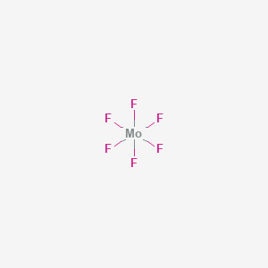 | 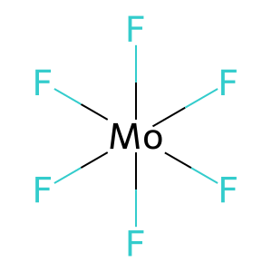 | 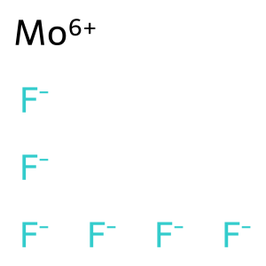 | 0 | 2928 |  |  | 2025-08-13 | CN-120617992-A
 |  |  |  |  |  |  |  |  |  |  |  |  | 2025-08-13 | CN-120618000-A
 |  |  |  |  |  |  |  |  |  |  |  |  | 2025-08-13 | CN-120618406-A
 |  |  |  |  |  |  |  |  |  |  |  |  | 2025-08-13 | CN-120679464-A
 |  |  |  |  |  |  |  |  |  |  |  |  | 2025-06-19 | CN-120727809-A
 |  |  |  |  |  |  |  |  |  |  |  |  | 2025-05-20 | CN-120164788-A
 |  |  |  |  |  |  |  |  |  |  |  |  | 2025-03-04 | CN-120089595-A
 |  |  |  |  |  |  |  |  |  |  |  |  | 2025-02-27 | CN-120164905-A
 |  |  |  |  |  |  |  |  |  |  |  |  | 2024-12-20 | CN-119332158-A
 |  |  |  |  |  |  |  |  |  |  |  |  | 2024-12-20 | CN-119332158-B
14802 | trioxomolybdenum | MoO3 | 143.95 | O=[Mo](=O)=O | InChI=1S/Mo.3O | 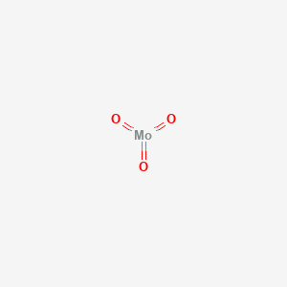 | 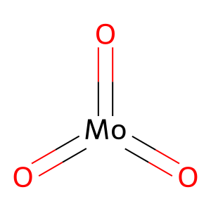 | 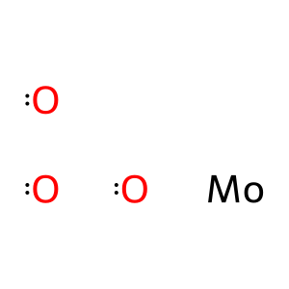 | 3 | 102716 | 2021-02-01 | 10.1016/j.tiv.2020.105015 | 2025-09-05 | CN-120749158-A
 |  |  |  |  |  |  |  |  |  |  | 2019-01-25 | 10.1016/j.cbi.2018.10.028 | 2025-09-04 | CN-120802541-A
 |  |  |  |  |  |  |  |  |  |  | 1997-02-01 | https://pubmed.ncbi.nlm.nih.gov/9029048/ | 2025-09-01 | CN-120736646-A
 |  |  |  |  |  |  |  |  |  |  |  |  | 2025-08-25 | CN-120714614-A
 |  |  |  |  |  |  |  |  |  |  |  |  | 2025-08-06 | CN-120679549-A
 |  |  |  |  |  |  |  |  |  |  |  |  | 2025-08-05 | CN-120776382-A
 |  |  |  |  |  |  |  |  |  |  |  |  | 2025-08-04 | CN-120571609-A
 |  |  |  |  |  |  |  |  |  |  |  |  | 2025-07-31 | CN-120551409-A
 |  |  |  |  |  |  |  |  |  |  |  |  | 2025-07-28 | CN-120532491-A
 |  |  |  |  |  |  |  |  |  |  |  |  | 2025-07-28 | CN-120740314-A
9816177 | bis(molybdenum(3+));tris(oxygen(2-)) | Mo2O3 | 239.9 | [O-2].[O-2].[O-2].[Mo+3].[Mo+3] | InChI=1S/2Mo.3O/q2*+3;3*-2 | 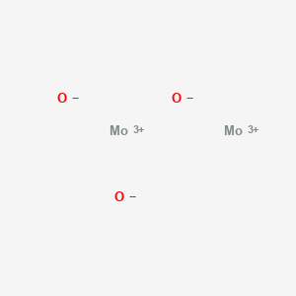 | 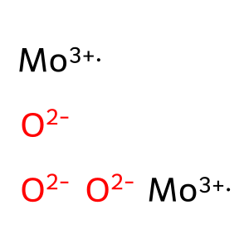 |  | 0 | 380 |  |  | 2024-03-01 | US-2025277068-A1
 |  |  |  |  |  |  |  |  |  |  |  |  | 2023-06-14 | US-2024418671-A1
 |  |  |  |  |  |  |  |  |  |  |  |  | 2022-07-27 | CN-117504879-A
 |  |  |  |  |  |  |  |  |  |  |  |  | 2022-04-12 | CN-114920297-A
 |  |  |  |  |  |  |  |  |  |  |  |  | 2022-04-12 | US-2023416109-A1
 |  |  |  |  |  |  |  |  |  |  |  |  | 2021-10-27 | CN-114015205-A
 |  |  |  |  |  |  |  |  |  |  |  |  | 2019-06-28 | CN-110127765-A
 |  |  |  |  |  |  |  |  |  |  |  |  | 2019-01-30 | CN-113711367-A
 |  |  |  |  |  |  |  |  |  |  |  |  | 2019-01-30 | US-2022148820-A1
 |  |  |  |  |  |  |  |  |  |  |  |  | 2018-12-20 | CN-111348687-B
5460463 | molybdenum(4+) | Mo+4 | 95.95 | [Mo+4] | InChI=1S/Mo/q+4 |  | 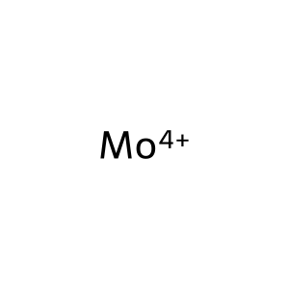 |  | 0 | 261 |  |  | 2023-07-10 | WO-2025014948-A2
 |  |  |  |  |  |  |  |  |  |  |  |  | 2022-06-23 | TW-202419663-A
 |  |  |  |  |  |  |  |  |  |  |  |  | 2021-12-16 | CN-118434908-A
 |  |  |  |  |  |  |  |  |  |  |  |  | 2021-12-15 | CN-118402040-A
 |  |  |  |  |  |  |  |  |  |  |  |  | 2021-12-15 | EP-4449479-A1
 |  |  |  |  |  |  |  |  |  |  |  |  | 2021-12-15 | WO-2023114648-A1
 |  |  |  |  |  |  |  |  |  |  |  |  | 2021-12-06 | CA-3240030-A1
 |  |  |  |  |  |  |  |  |  |  |  |  | 2021-11-23 | KR-20230075705-A
 |  |  |  |  |  |  |  |  |  |  |  |  | 2021-10-19 | EP-4170764-A1
 |  |  |  |  |  |  |  |  |  |  |  |  | 2021-07-14 | US-2024308939-A1
104976 | molybdenum-99 | Mo | 98.907707 | [99Mo] | InChI=1S/Mo/i1+3 |  | 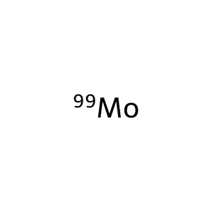 |  | 0 | 8699 |  |  | 2025-01-21 | CN-119505001-A
 |  |  |  |  |  |  |  |  |  |  |  |  | 2025-01-21 | CN-119505001-B
 |  |  |  |  |  |  |  |  |  |  |  |  | 2025-01-08 | CN-120058937-A
 |  |  |  |  |  |  |  |  |  |  |  |  | 2025-01-08 | WO-2025098542-A2
 |  |  |  |  |  |  |  |  |  |  |  |  | 2025-01-06 | CN-119793005-A
 |  |  |  |  |  |  |  |  |  |  |  |  | 2025-01-06 | CN-119876594-A
 |  |  |  |  |  |  |  |  |  |  |  |  | 2024-12-31 | CN-119798424-A
 |  |  |  |  |  |  |  |  |  |  |  |  | 2024-11-11 | CN-119097737-A
 |  |  |  |  |  |  |  |  |  |  |  |  | 2024-11-11 | CN-119144608-A
 |  |  |  |  |  |  |  |  |  |  |  |  | 2024-11-11 | CN-119097737-B
83515 | trichloromolybdenum | Cl3Mo | 202.3 | Cl[Mo](Cl)Cl | InChI=1S/3ClH.Mo/h3*1H;/q;;;+3/p-3 | 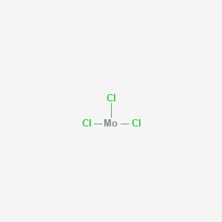 | 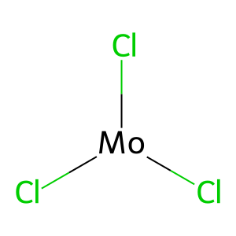 | 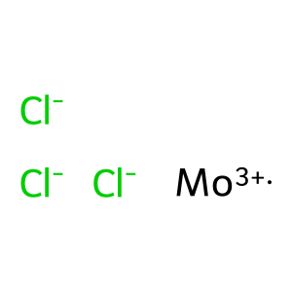 | 0 | 3803 |  |  | 2025-09-05 | CN-120749158-A
 |  |  |  |  |  |  |  |  |  |  |  |  | 2025-03-28 | CN-120165035-A
 |  |  |  |  |  |  |  |  |  |  |  |  | 2025-03-20 | CN-119841312-A
 |  |  |  |  |  |  |  |  |  |  |  |  | 2025-03-14 | CN-120081419-A
 |  |  |  |  |  |  |  |  |  |  |  |  | 2025-03-10 | CN-120082869-A
 |  |  |  |  |  |  |  |  |  |  |  |  | 2025-03-10 | CN-120166805-A
 |  |  |  |  |  |  |  |  |  |  |  |  | 2025-02-27 | CN-120164905-A
 |  |  |  |  |  |  |  |  |  |  |  |  | 2025-02-21 | CN-119798140-A
 |  |  |  |  |  |  |  |  |  |  |  |  | 2025-02-20 | CN-119657188-A
 |  |  |  |  |  |  |  |  |  |  |  |  | 2025-02-20 | CN-119657188-B
83340 | tetrachloromolybdenum | Cl4Mo | 237.8 | Cl[Mo](Cl)(Cl)Cl | InChI=1S/4ClH.Mo/h4*1H;/q;;;;+4/p-4 | 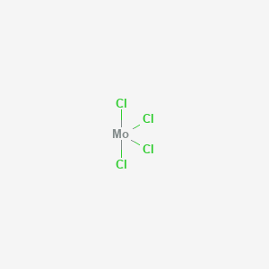 | 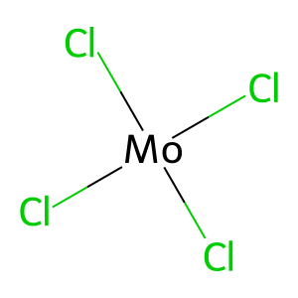 | 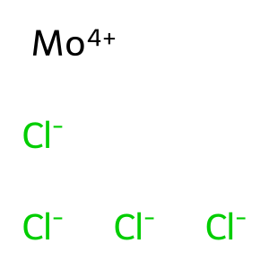 | 0 | 6100 |  |  | 2025-09-15 | CN-120790091-A
 |  |  |  |  |  |  |  |  |  |  |  |  | 2025-05-14 | CN-120118408-A
 |  |  |  |  |  |  |  |  |  |  |  |  | 2025-04-09 | CN-120132787-A
 |  |  |  |  |  |  |  |  |  |  |  |  | 2025-03-20 | CN-119841312-A
 |  |  |  |  |  |  |  |  |  |  |  |  | 2025-03-18 | CN-120040842-A
 |  |  |  |  |  |  |  |  |  |  |  |  | 2025-03-17 | CN-120155223-A
 |  |  |  |  |  |  |  |  |  |  |  |  | 2025-02-28 | CN-120037933-A
 |  |  |  |  |  |  |  |  |  |  |  |  | 2025-02-21 | CN-119926450-A
 |  |  |  |  |  |  |  |  |  |  |  |  | 2025-02-20 | CN-119633846-A
 |  |  |  |  |  |  |  |  |  |  |  |  | 2025-02-20 | CN-119657188-A
82894 | bis(selanylidene)molybdenum | MoSe2 | 253.9 | [Se]=[Mo]=[Se] | InChI=1S/Mo.2Se |  | 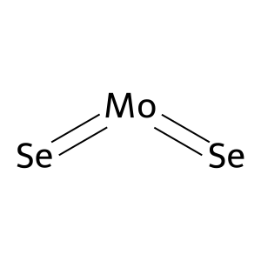 | 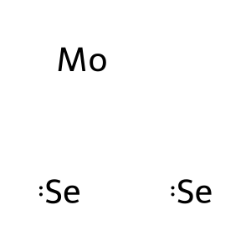 | 0 | 5020 |  |  | 2025-07-14 | CN-120778847-A
 |  |  |  |  |  |  |  |  |  |  |  |  | 2025-04-11 | CN-119976817-A
 |  |  |  |  |  |  |  |  |  |  |  |  | 2025-04-08 | CN-120214990-A
 |  |  |  |  |  |  |  |  |  |  |  |  | 2025-04-03 | CN-120272862-A
 |  |  |  |  |  |  |  |  |  |  |  |  | 2025-04-02 | CN-120253781-A
 |  |  |  |  |  |  |  |  |  |  |  |  | 2025-03-25 | CN-120152494-A
 |  |  |  |  |  |  |  |  |  |  |  |  | 2025-03-17 | CN-120118596-A
 |  |  |  |  |  |  |  |  |  |  |  |  | 2025-03-13 | CN-119800321-A
 |  |  |  |  |  |  |  |  |  |  |  |  | 2025-03-13 | CN-119800321-B
 |  |  |  |  |  |  |  |  |  |  |  |  | 2025-03-05 | CN-120152293-A
14823 | bis(sulfanylidene)molybdenum | MoS2 | 160.1 | S=[Mo]=S | InChI=1S/Mo.2S |  | 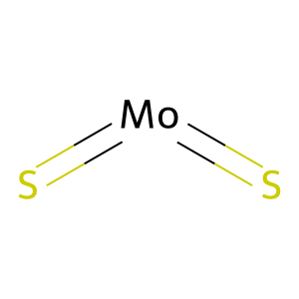 | 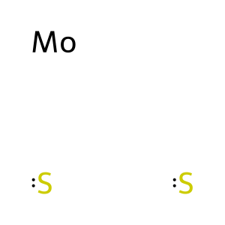 | 0 | 45481 |  |  | 2025-09-15 | CN-120792274-A
 |  |  |  |  |  |  |  |  |  |  |  |  | 2025-09-12 | CN-120799204-A
 |  |  |  |  |  |  |  |  |  |  |  |  | 2025-09-08 | CN-120757310-A
 |  |  |  |  |  |  |  |  |  |  |  |  | 2025-09-04 | CN-120717511-A
 |  |  |  |  |  |  |  |  |  |  |  |  | 2025-08-28 | CN-120698504-A
 |  |  |  |  |  |  |  |  |  |  |  |  | 2025-08-28 | CN-120716243-A
 |  |  |  |  |  |  |  |  |  |  |  |  | 2025-08-27 | CN-120701823-A
 |  |  |  |  |  |  |  |  |  |  |  |  | 2025-08-27 | CN-120813071-A
 |  |  |  |  |  |  |  |  |  |  |  |  | 2025-08-26 | CN-120711765-A
 |  |  |  |  |  |  |  |  |  |  |  |  | 2025-08-26 | CN-120779640-A

